Domanda 1
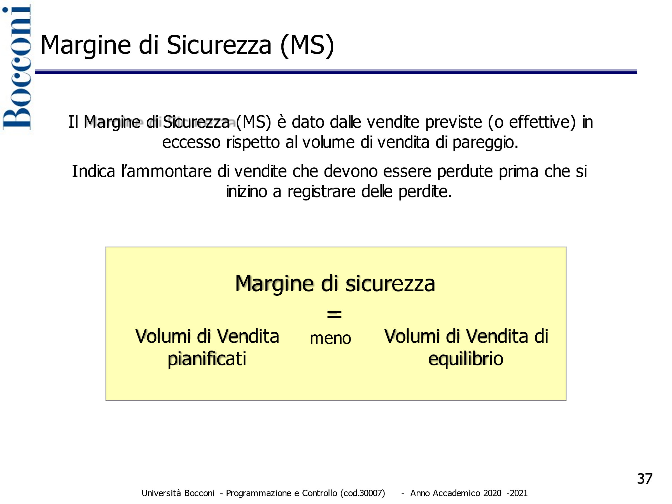
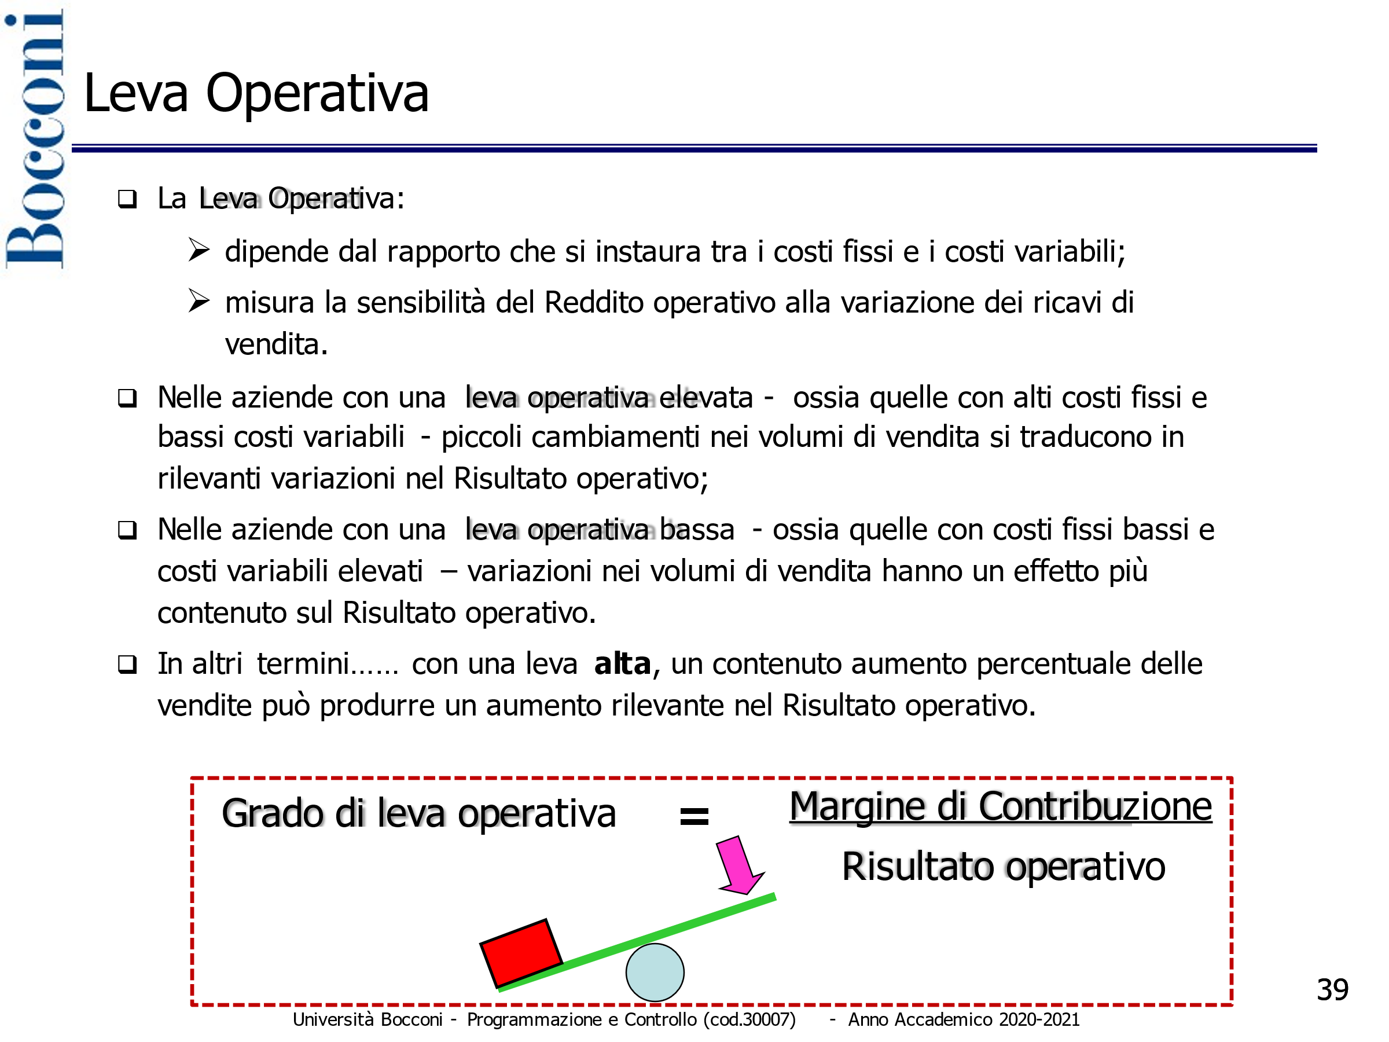
DOMANDA 1 (punti 2)

Si definisca il concetto di rischio operativo e si presentino gli indicatori atti a misurarlo

Il rischio operativo rappresenta la probabilità di realizzare risultati economici sfavorevoli legata
alla configurazione della struttura dei costi operativi. Quest'ultima dipende dal rapporto tra costi variabili e costi fissi

indicatori di rischio operativo

Domanda 2
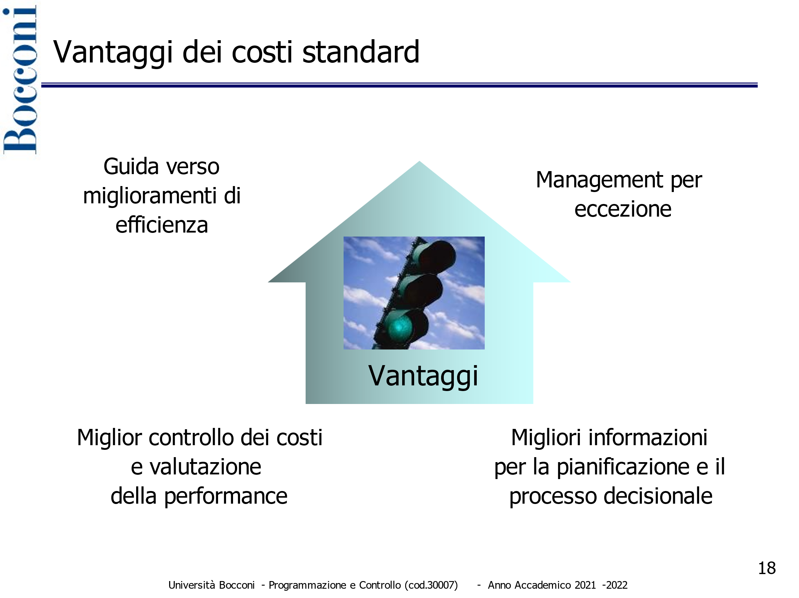
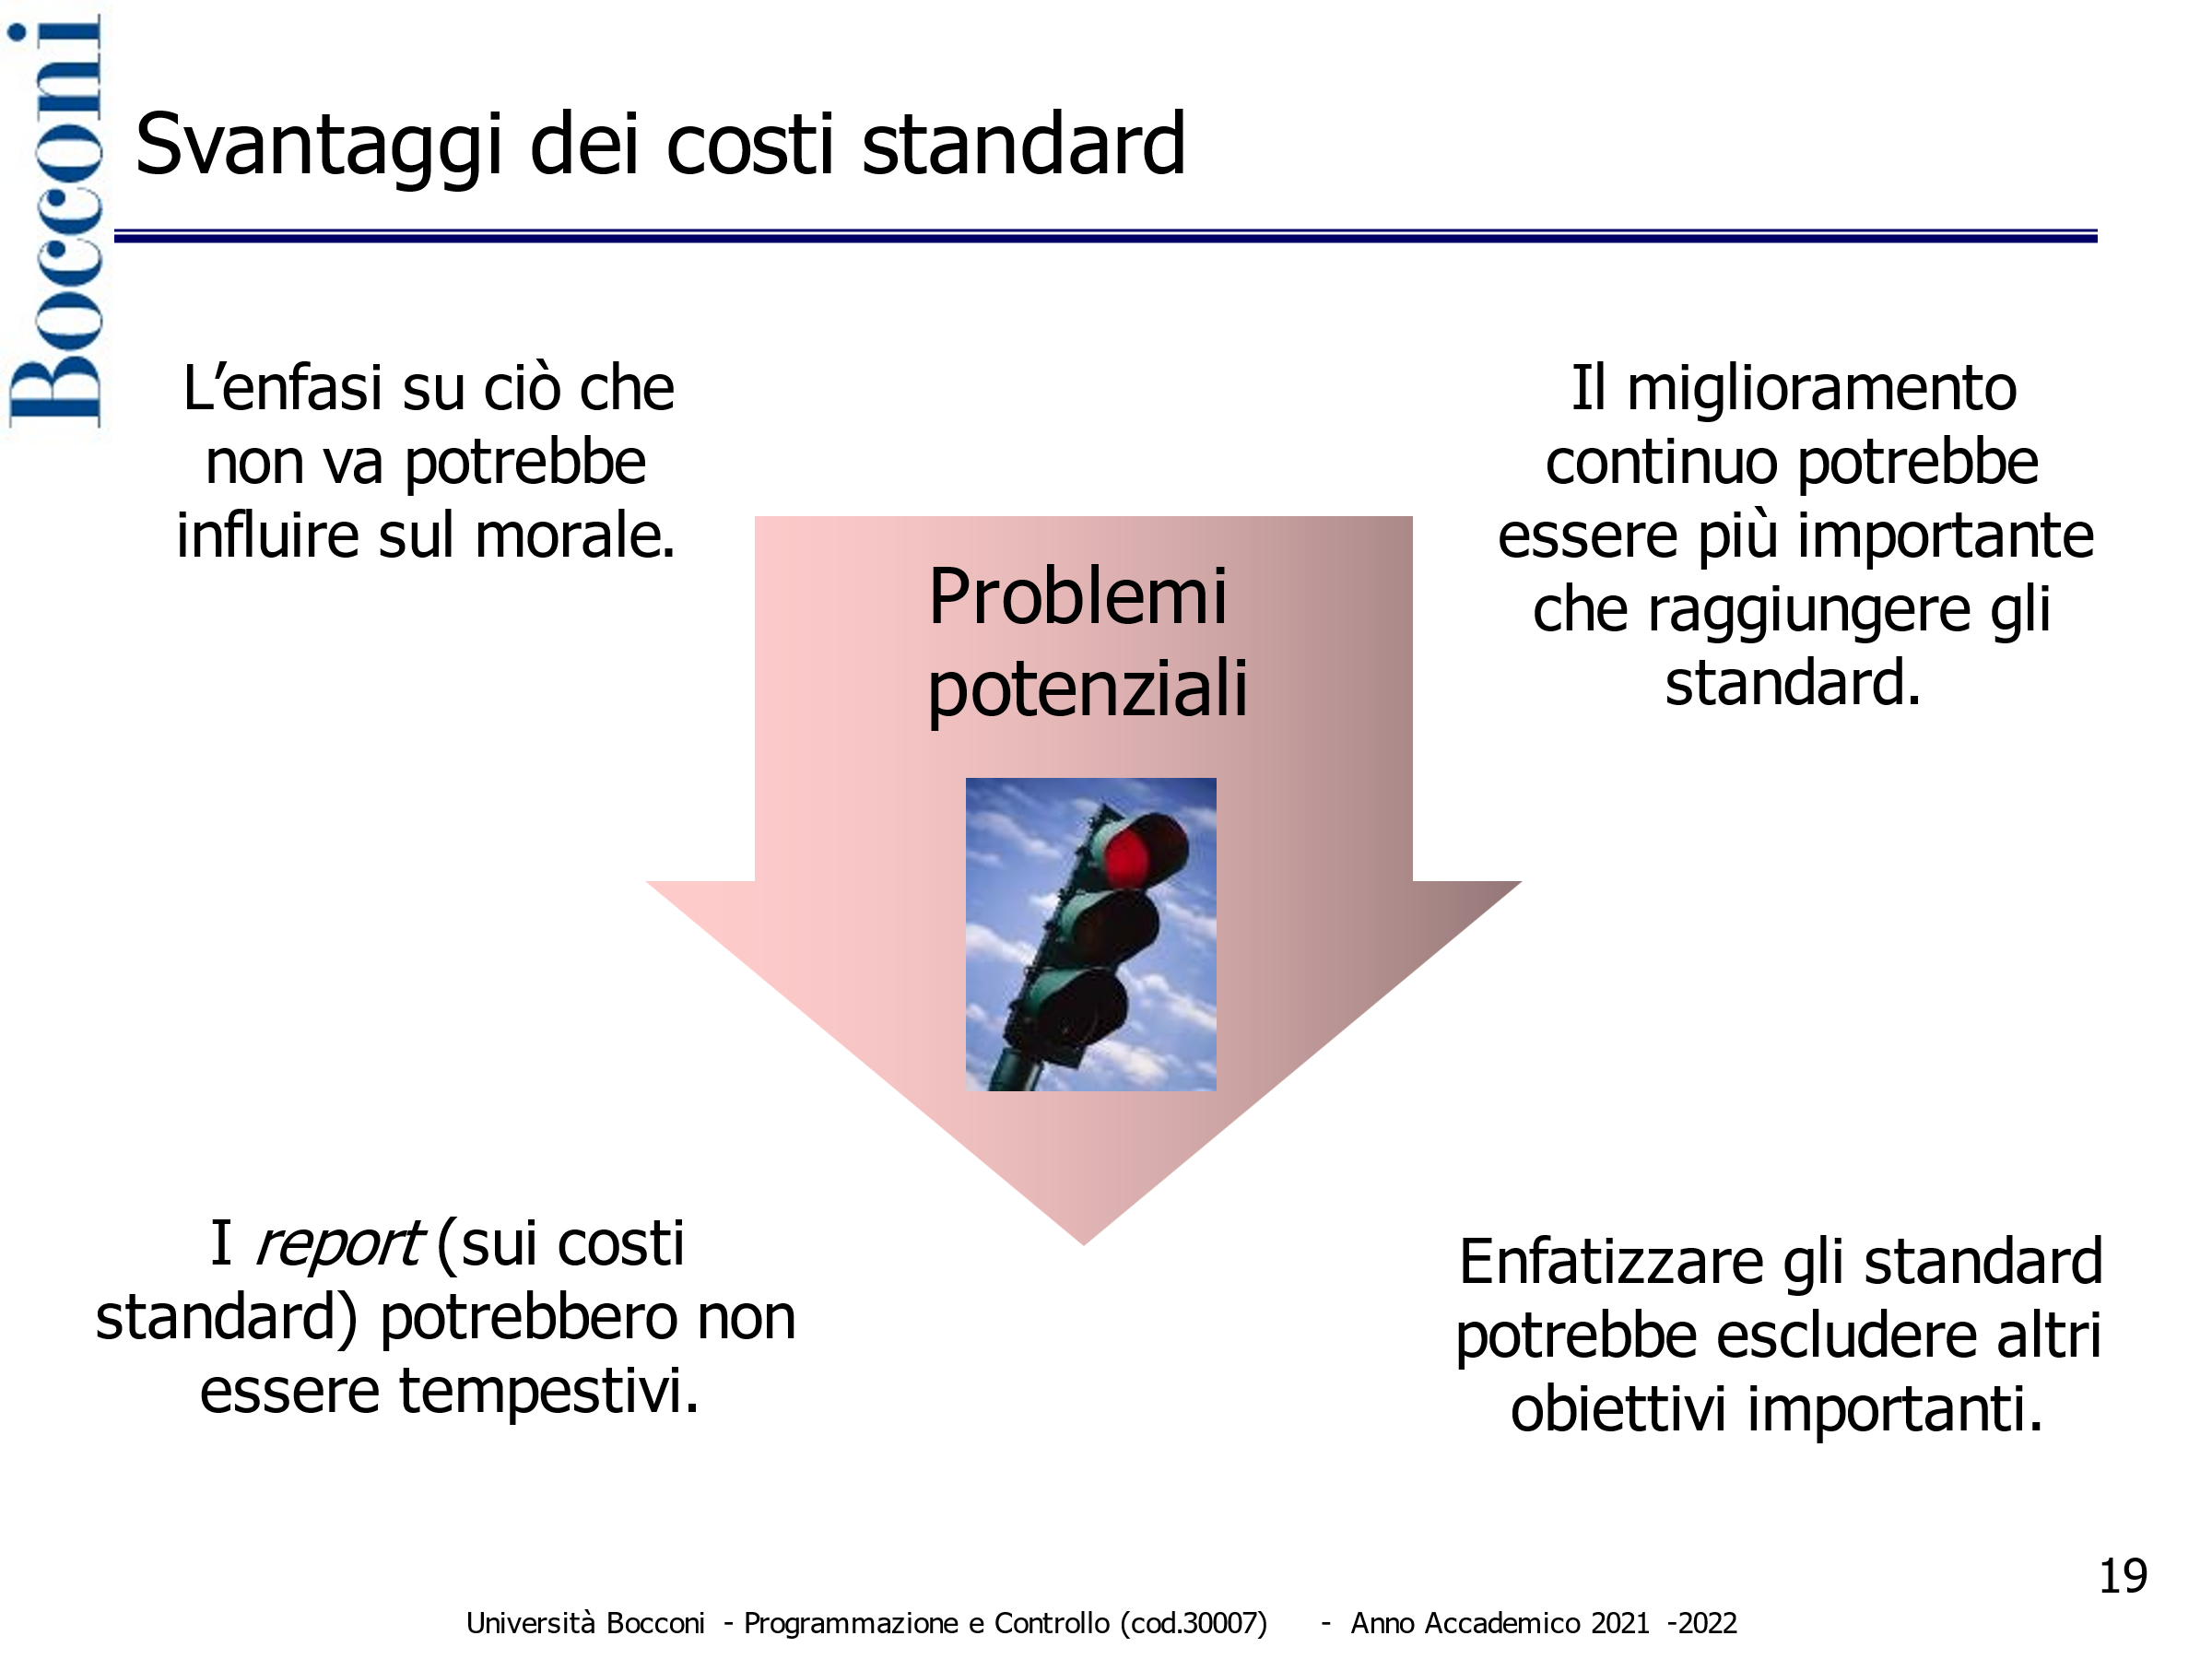
DOMANDA 2 (punti 2)

Si analizzino i vantaggi e gli svantaggi dei costi standard

Domanda 3
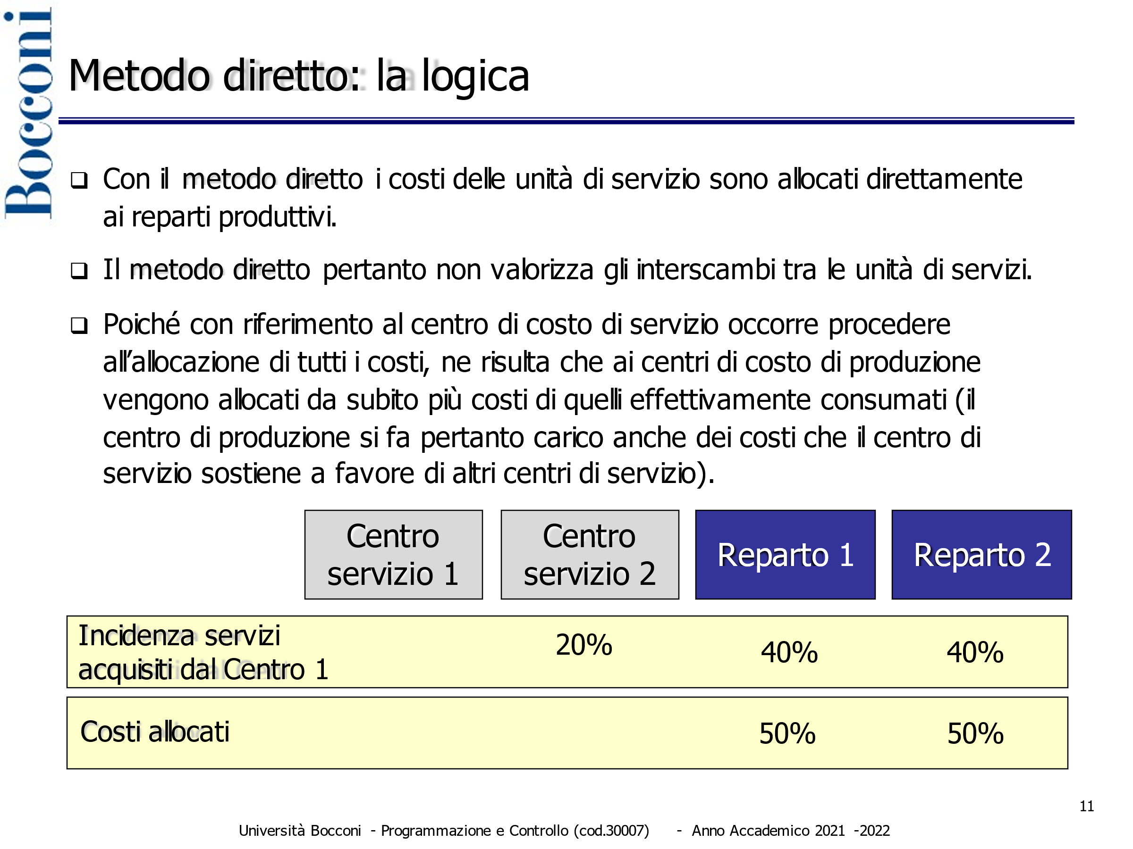
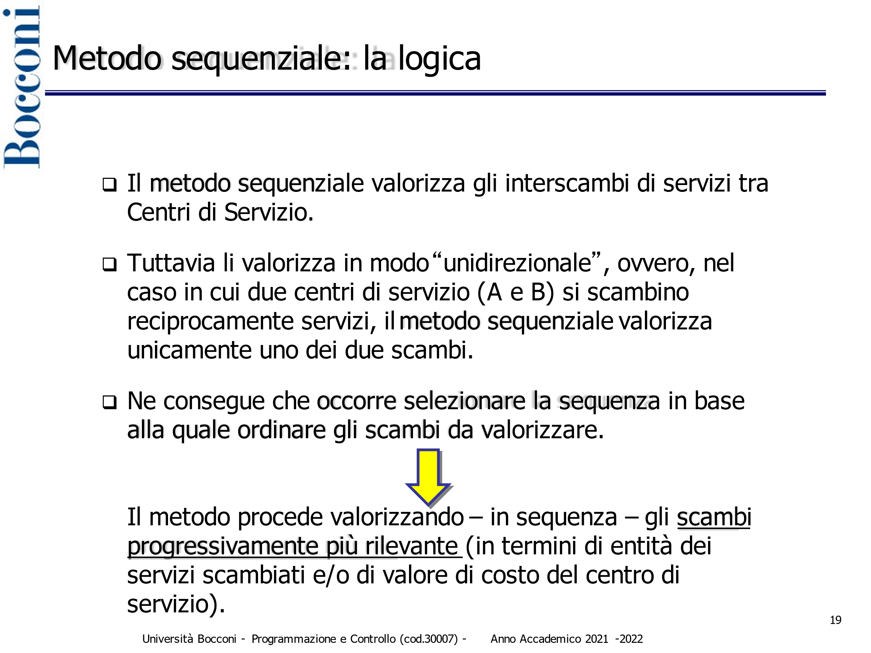
DOMANDA 3 (punti 2)

Si presentino i metodi di allocazione delle unità di servizi indicando per ciascuno di essi vantaggi e svantaggi

Domanda 4
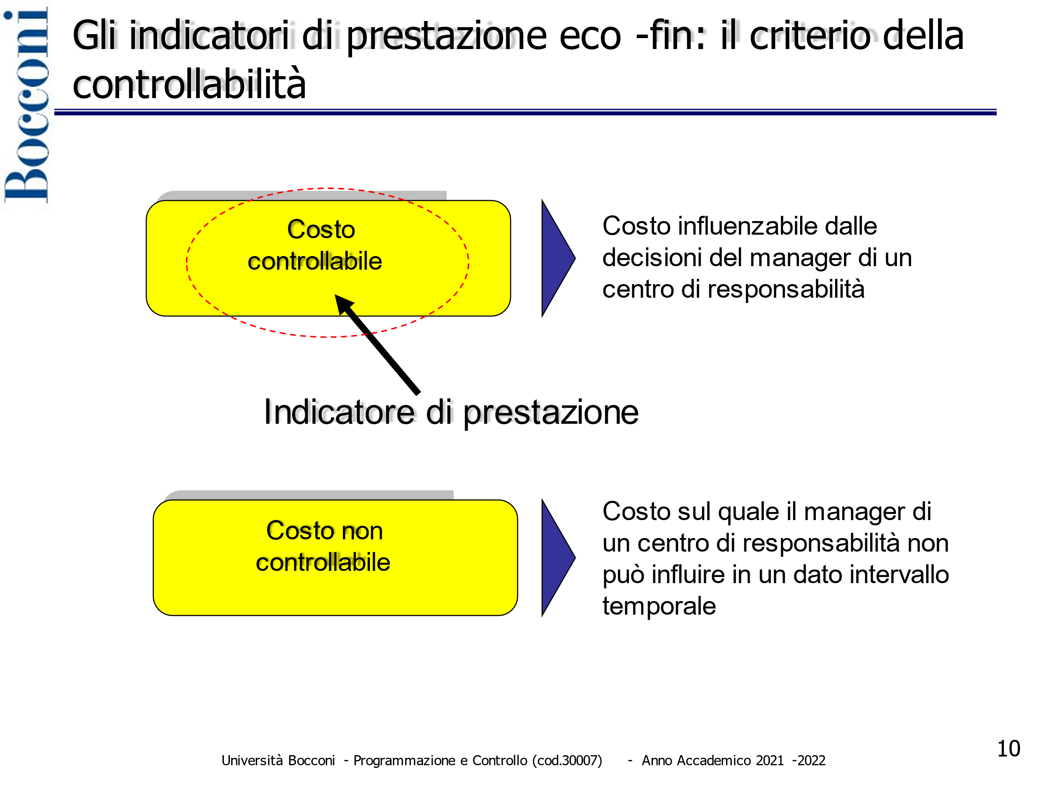
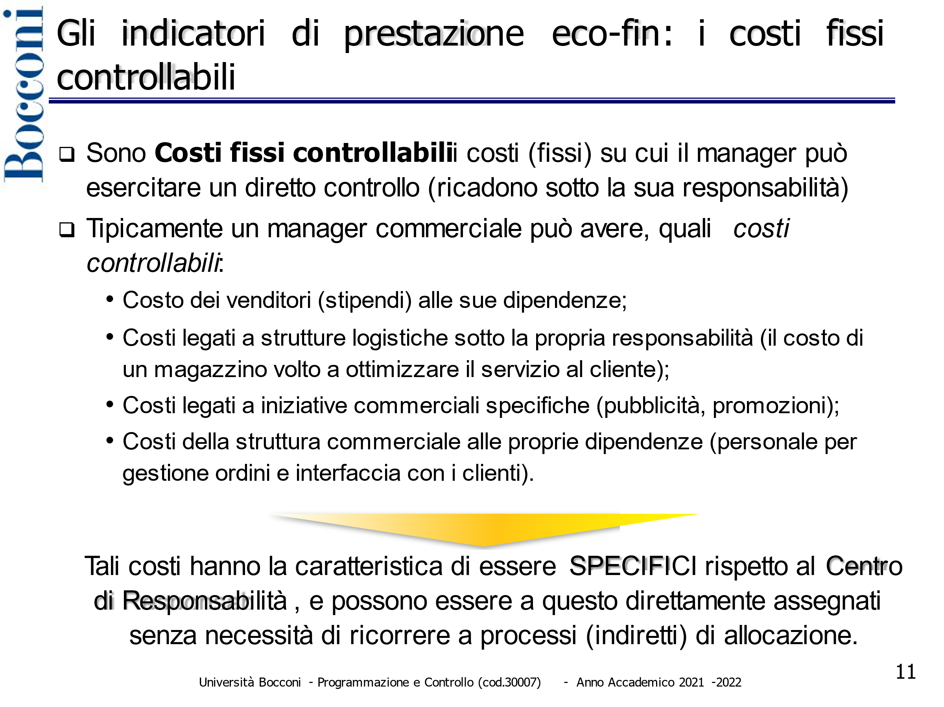
DOMANDA 4 (punti 2)

Con riferimento ai centri di responsabilità economica si definisca il criterio della controllabilità

